상품제안서
넥센 세인트프로 더블타겟 6구 499(볼마커1:1+릴클립 극세사 골프타올+자석티) | 상품코드: F26018

 |  |  |  |  |  |  | 02-412-0044 | www.easy1.co.kr
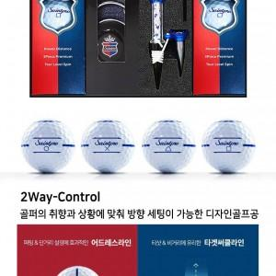

【상세/제작정보】 | 인쇄 별도 문의 포장 별도 문의 금/은박지 300, 아트지200, 쇼핑백300

【인쇄/포장옵션】 | / 별도문의

【공급단가】 | 수량 | 50~ | 100~ | 500~ | 1,000~ | 2,000~
*VAT별도 | 단가 | 31,870원 | 31,360원 | 30,600원 | 29,830원 | 29,320원

【상품 URL】 | https://dev.easy1.co.kr:443/src/goods_detail.php?gdno=26018

